상품제안서
해킹방지 여권 방수 파우치 | 상품코드: S42133

 |  |  |  |  |  |  | 02-713-8555 | www.synergygift.co.kr
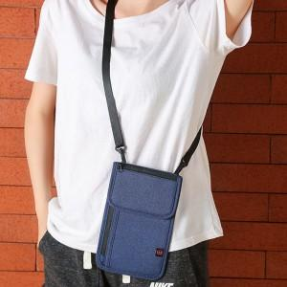 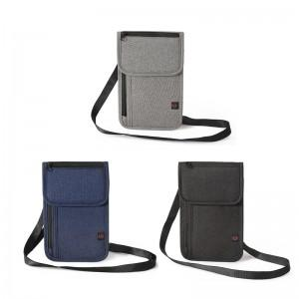 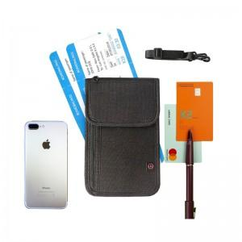

【상세/제작정보】 | <p><span style="font-size: 12pt;">색상: 기본랜덤 발송 (색상 선택시&nbsp; 납기일 연장되며, 별도문의 ) -2025-09-19 수정</span>&nbsp;</p>

【인쇄/포장옵션】 | 실크, 풀칼라 / OPP(비닐)

【공급단가】 | 수량 | 50~ | 100~ | 500~ | 1,000~ | 3,000~
*VAT별도 | 단가 | 10,400원 | 10,240원 | 9,750원 | 9,240원 | 8,740원

【상품 URL】 | https://www.synergygift.co.kr:443/src/goods_detail.php?gdno=42133

